Sheet1
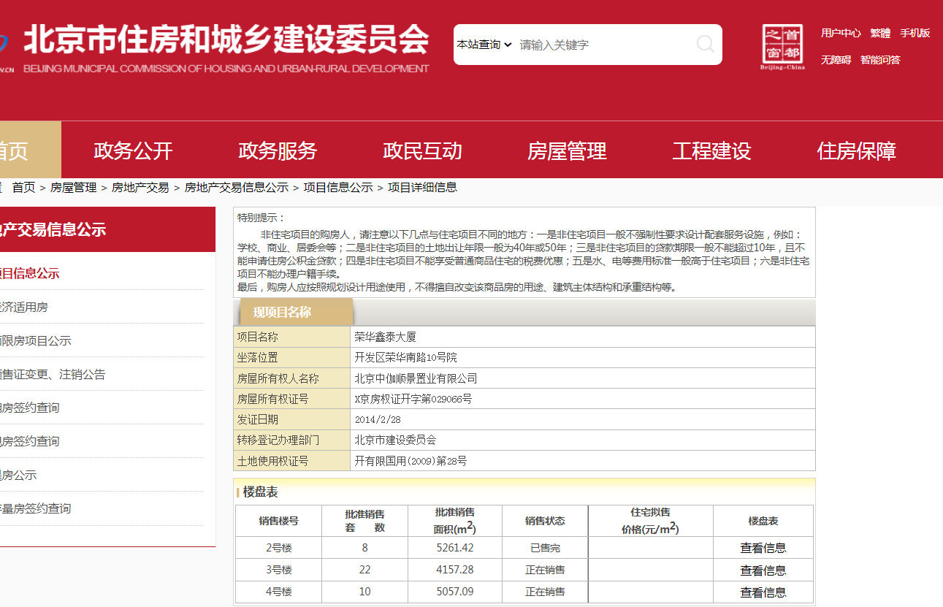

Sheet2
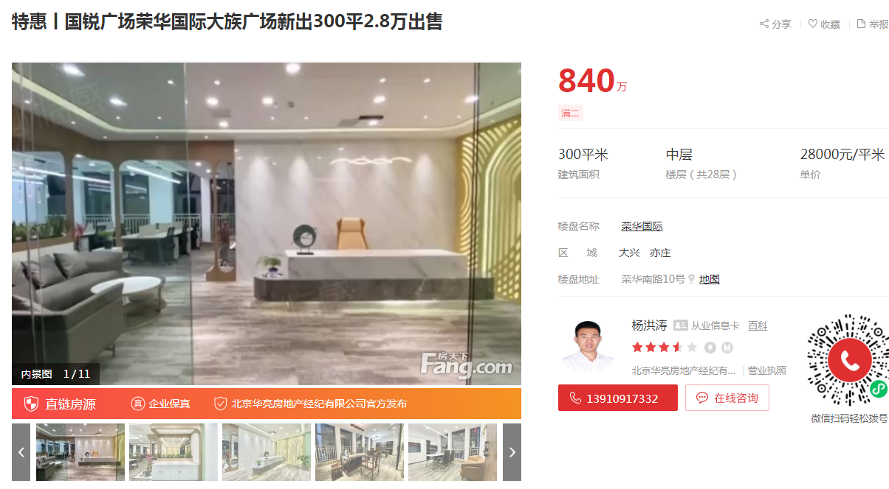

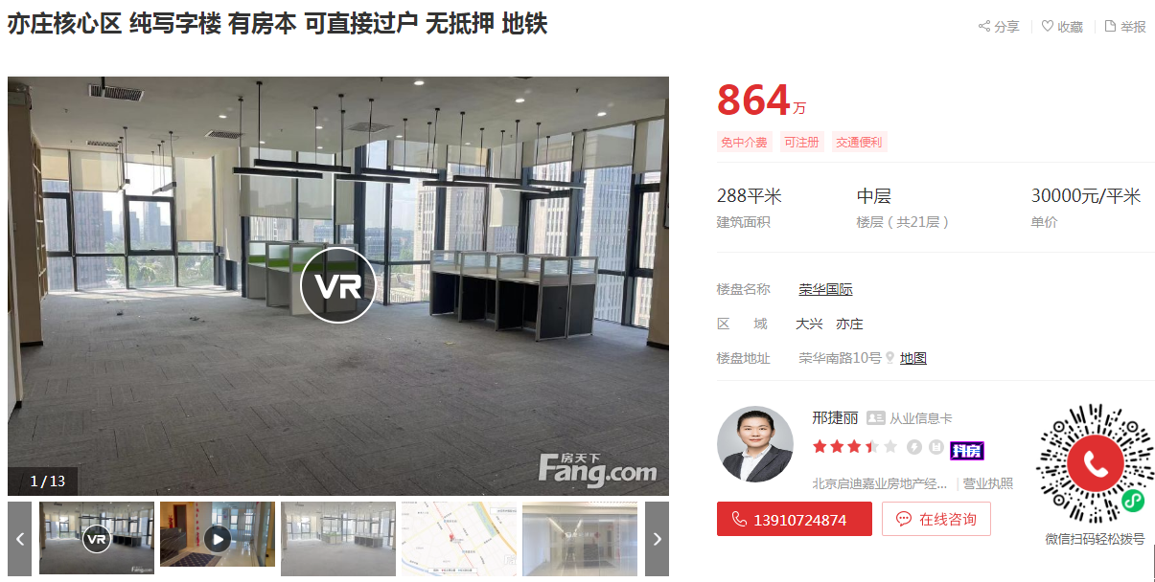

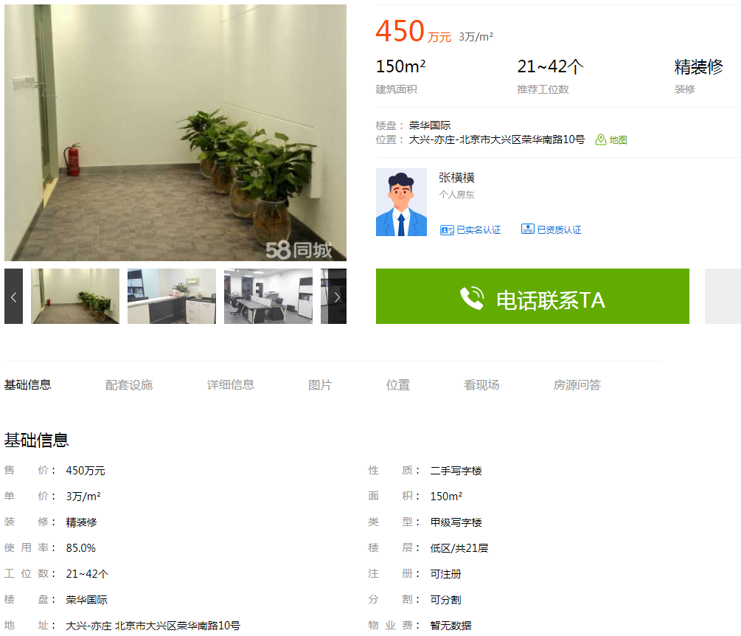

荣华国际 | 300 | 28000 | 中区
荣华国际 | 288 | 30000 | 中区
荣华国际 | 150 | 30000 | 低区

